Лист 1
Прайс-лист
МИР ПРЯЖИ

В валюте: руб. (курс 1).
Цены указаны на 07.08.2020

№ | Номенклатура/ Характеристика номенклатуры | Описание | Изображение | Артикул | Цена | Ед. | Остаток | Ссылка на сайт
 | Набор для вышивания "АБРИС АРТ" AH-002 Алые маки | Набор для вышивания "АБРИС АРТ" AH-002 Алые маки | 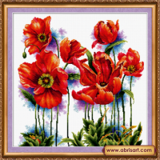 | AH-002 | 613.60 |  |  | Изображение
 | Набор для вышивания "АБРИС АРТ" AH-002 Алые маки |  |  |  | 613.60 | шт | 1 | Изображение

